상품제안서
파카 아이엠 코어 만년필 | 상품코드: F03531

 |  |  |  |  |  |  | 02-412-0044 | www.easy1.co.kr
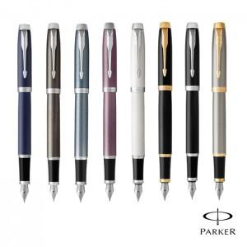 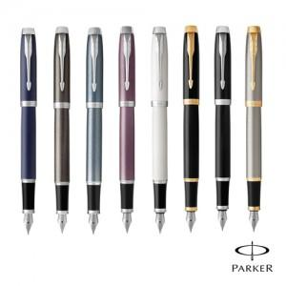

【상세/제작정보】

【인쇄/포장옵션】 | 레이저 / 포장지포장

【공급단가】 | 수량 | 30~ | 50~ | 300~ | 1,000~ | 2,000~
*VAT별도 | 단가 | 56,400원 | 55,460원 | 54,050원 | 53,110원 | 51,700원

【상품 URL】 | https://dev.easy1.co.kr:443/src/goods_detail.php?gdno=3531

